catalogue_complet_cosmetiques_t
category | subcategory | Marque | name | price | image | image_1 | image_2 | image_3 | description
Accessoires | Éponge | Beauty Blender | Beauty Blender | 17.0 |  |  |  |  | L'éponge la plus célèbre pour un teint parfaitement fondu.
Cheveux | Masque | K18 | K18 Hair Mask | 25.0 | 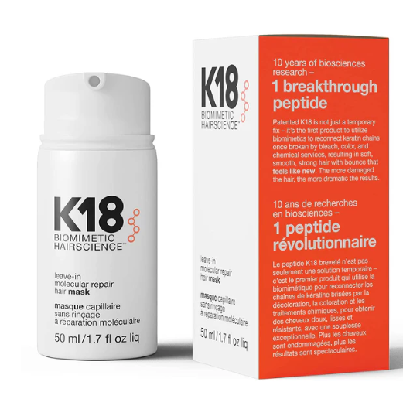 |  |  |  | Masque réparateur moléculaire qui agit en 4 minutes sur cheveux abîmés.
Cheveux | Huile | Gisou | Honey Hair Oil | 40.0 |  |  |  |  | Huile au miel nourrissante pour des cheveux doux et brillants.
Maquillage | Fond de teint | Huda beauty | Glowish MultiDew Skin Tint | 30.0 |  |  |  |  | Fond de teint lumineux avec une couvrance légère, effet glowy naturel.
Maquillage | Rouge à lèvres | Rare Beauty | Lip Soufflé Matte Cream | 21.0 |  |  |  |  | Rouge à lèvres mat crémeux et léger, texture mousse et teintes vibrantes.
Maquillage | Blush | Dior | Rosy Glow Blush | 39.0 |  |  |  |  | Blush adaptatif à votre pH pour un effet bonne mine naturel.
Maquillage | Highlighter | Charlotte Tilbury | Beauty Light Wand | 30.0 |  |  |  |  | Highlighter liquide ultra populaire pour un teint glowy.
Maquillage | Anti-cernes | Maybelline | Age Rewind Concealer | 10.0 |  |  |  |  | Anti-cernes culte pour un regard lumineux.
Maquillage | Fixateur | Urban Decay | All Nighter Spray | 31.0 |  |  |  |  | Spray fixateur longue tenue, idéal pour les longues journées.
Maquillage | Base | e.l.f Cosmetics | Power Grip Primer | 10.0 |  |  |  |  | Base ultra adhésive pour faire tenir le maquillage toute la journée.
Maquillage | Mascara | Maybelline | Sky High Mascara | 11.0 |  |  |  |  | Mascara longueur et volume extrême, effet allongé garanti.
Soin corps | Crème | Sol de Janeiro | Bum Bum Cream | 32.0 |  |  |  |  | Crème pour le corps hydratante et parfumée, très virale.
Soin lèvres | Masque | Laneige | Lip Sleeping Mask | 18.0 |  |  |  |  | Masque de nuit hydratant pour des lèvres toutes douces.
Soin visage | Exfoliant | Paula's Choice | Skin Perfecting 2% BHA | 2025-09-12 |  |  |  |  | Exfoliant doux à l’acide salicylique qui désobstrue les pores et réduit les imperfections.
Soin visage | Sérum | The Ordinary | Niacinamide 10% + Zinc 1% | 2025-05-06 |  |  |  |  | Sérum régulateur de sébum, parfait pour les peaux grasses et à imperfections.
Soin visage | Masque | Aztec Secret | Indian Healing Clay | 10.0 |  |  |  |  | Masque détoxifiant à l'argile, très populaire pour ses effets purifiants.
Soin visage | Brume | Glow Recipe | Watermelon Glow Mist | 20.0 |  |  |  |  | Brume rafraîchissante à la pastèque pour un glow immédiat.
Soin visage | Tonique | Pixi | Pixi Glow Tonic | 15.0 |  |  |  |  | Tonique exfoliant doux pour raviver l'éclat du teint.
Soin visage | Sérum | Glow Recipe | Dew Drops | 34.0 |  |  |  |  | Sérum glow à la niacinamide, parfait pour la lumière naturelle.
Soin visage | Crème | Cerave | CeraVe Moisturizing Cream | 2025-05-08 |  |  |  |  | Crème nourrissante aux céramides pour peaux sèches ou sensibles.

